ROI_T25P
PARÁMETROS OPERATIVOS

Modelo de dron | T25P
Costo del kit | S/ 60,100.00 | Soles
Capacidad de tanque | 20 | L
Tasa de aplicación | 45 | L/Ha
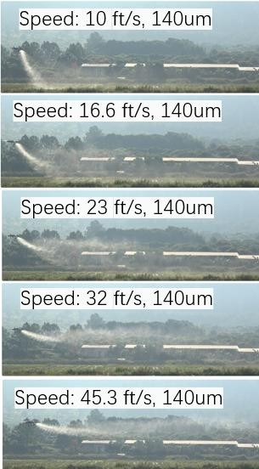
Velocidad de vuelo | 5 | m/s | 18
Interlineado | 3.2 | m |  | MODELO | T70P
Caudal calculado | 4.32 | L/Min ; 2 Boquillas ; Modelo operativo |  | CAPACIDAD | 40
Hectareas por día | 30 | Ha |  | BATERÍA | 7
Tiempo de abastecimiento | 6 | Min |  | CAUDAL CON 2 BOQUILLAS | 30
Tiempo efectivo de batería x Modelo de drone | 6.5 | Min |  | CAUDAL CON 4 BOQUILLAS | 40
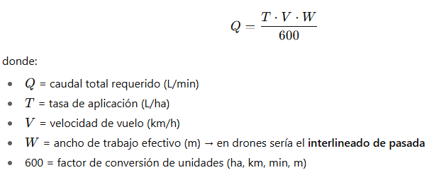

RATIOS DE AVANCE (Hectarea & tiempos)

Tiempo efectivo de vuelo | 4.63 | Min ; Funcional
Tiempo real de vuelo | 10.63 | Min
Hectareas por Batería | 0.44444444444 | Ha
Hectareas en una Hora | 2.5087108014 | Ha/Hr
Tiempo real de trabajo | 11.958333333 | Hr
 |  |  | 30
 |  |  | 2ha x día

CONSUMO DE COMBUSTIBLE/DÍA

Combustible/Carga de batería | 0.3 | L
N° de cargas x día de trabajo | 67.5 | N° de cargas
Combustible x día de trabajo | 20.25 | L ; Operativo

 |  |  |  | 20L/Ha | 40 | 50
COSTOS OPERATIVOS |  |  |  | 40 | 50
 |  |  |  | 60 | 60
Ganancia total x Hectarea | 50 | Soles |  | 70 | 70
Ganancia total x día laboral | 1500 | Soles |  | 100 | 200
Costo de Gasolina x Litro | 5 | Soles |  | 1L | 2soles
Costo de combustible (Generador) | 101.25 | Soles
Costo de diesel x Galón | 20 | Soles
Cant. Galones usado x día | 7 | Galones
Costo de combustible (Camioneta) | 140 | Soles
Costo por día (Piloto & Abastecedor) | 0 | Soles
Alquiler de camioneta | 0 | Soles
Costo de operación x día | 241.25 | Soles

INGRESOS

Costo x Hectarea | 8.0416666667 | Soles
Ganancia x Hectarea | 41.958333333 | Soles
Ganancia x día | 1258.75 | Soles

ROI

Días de recuperación de inversión | 47.75 | Días
Ha x aplicar | 1432.37 | Ha

ROI_T100
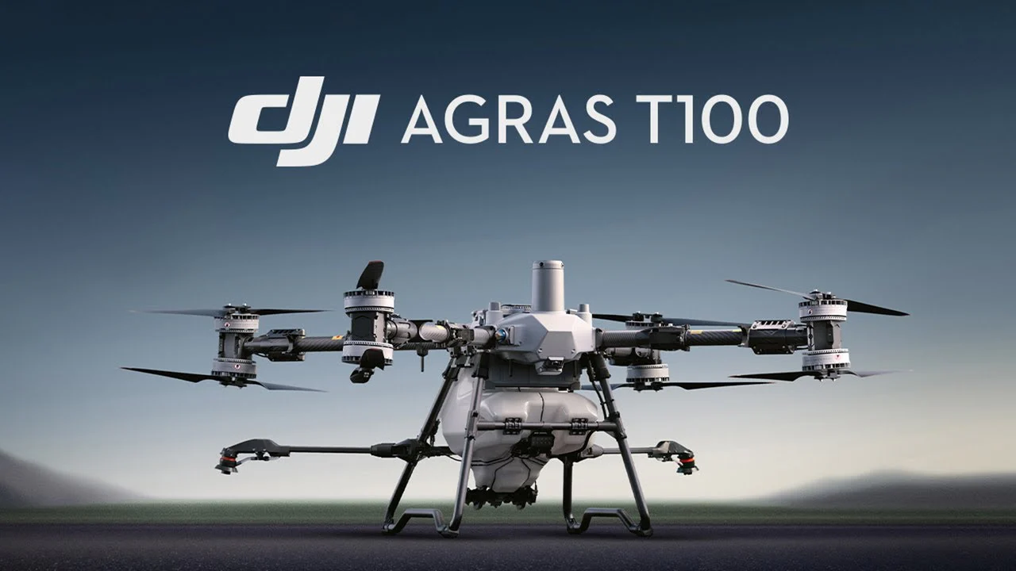

PARÁMETROS OPERATIVOS

Modelo de dron | T100
Costo del kit | S/ 128,500.00 | Soles
Capacidad de tanque | 120 | L
Tasa de aplicación | 30 | L/Ha
Velocidad de vuelo | 8 | m/s | 28.8
Interlineado | 9 | m |  | MODELO | T70P
Caudal calculado | 12.96 | L/Min ; 2 Boquillas ; Modelo operativo |  | CAPACIDAD | 40
Hectareas por día | 20 | Ha |  | BATERÍA | 7
Tiempo de abastecimiento | 6 | Min |  | CAUDAL CON 2 BOQUILLAS | 30
Tiempo efectivo de batería x Modelo de drone | 6.5 | Min |  | CAUDAL CON 4 BOQUILLAS | 40

RATIOS DE AVANCE (Hectarea & tiempos)

Tiempo efectivo de vuelo | 9.26 | Min ; Necesita más de 1 vuelo
Tiempo real de vuelo | 15.26 | Min
Hectareas por Batería | 4 | Ha
Bateria / ha | 0.25 | Bateria
Hectareas en una Hora | 15.72815534 | Ha/Hr
Tiempo real de trabajo | 1.2716049383 | Hr | 30

CONSUMO DE COMBUSTIBLE GENERADOR/DÍA

Combustible/Carga de batería | 1.06 | L
N° de cargas x día de trabajo | 5 | N° de cargas
Combustible x día de trabajo | 5.3 | L ; Operativo
Costo Galon Premium | 23 | Soles
Costo de combustible de Generador/ ha | 103.9912667 | S/. / ha
Nota: Generador D14000 Consumo de 500ml/kWh

CONSUMO DE COMBUSTIBLE CAMIONETA/DÍA

Combustible/Km | 0.11111111111 | L
Km recorrido / día | 50 | Km
Combustible x día de trabajo | 5.5555555556 | L ; Operativo
Galones x día de trabajo | 1.4677821811 | gal
Costo Galon Diesel | 23 | Soles
Costo de combustible de Camioneta/día | 33.758990166 | S/. / ha
Nota: 2.8 Turbo Diesel 4x4 TOYOTA SRV promedia un consumo de 9 Km/L

COSTOS DE MANTENIMIENTO

Mantenimiento Preventivo | 100 | horas
Días / Mant.Prevnt | 78.640776699 | Días
Cant. de Mant. Prev | 2.797798989 | Cant
Costo de Mantenimiento Preventivo | 370 | Soles
Costo total de Mant. | 1035.1856259 | Soles
Mantenimiento Preventivo = 100 horas

COSTOS OPERATIVOS

Ganancia total x Hectarea | 50 | Soles
Ganancia total x día laboral | 1000 | Soles
Costo de Gasolina x Litro (generador) | 6.0766182299 | Soles
Costo de combustible (Generador) | 32.206076618 | Soles
Cant. Galones usado x día | 1.4002642008 | Galones
Costo de combustible (Camioneta) | 33.758990166 | Soles
Costo por día (Piloto & Abastecedor) | 150 | Soles
Alquiler de camioneta | 200 | Soles
Mantenimientos | 4.7049382716 | Soles
Costo de operación x día | 415.96506678 | Soles

INGRESOS |  |  |  | 20L/Ha | 40 | 50
 |  |  |  | 40 | 50
Costo x Hectarea | 20.798253339 | Soles |  | 60 | 60
Ganancia x Hectarea | 29.201746661 | Soles |  | 70 | 70
Ganancia x día | 584.03493322 | Soles |  | 100 | 200
 |  |  |  | 1L | 2soles
ROI

Días de recuperación de inversión | 220.02 | Días
Ha x aplicar | 4400.42 | Ha

